VAN
Tasa de Interés (k): | 0.04

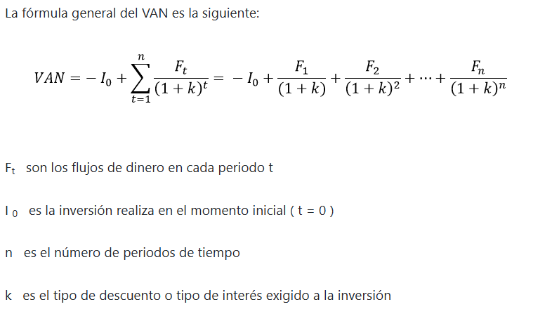
Periodo (t) | Flujo de dienro (Ft) | Factor de Descuento | Valor Actual (Ft/(1+k)^t) | abo
0 | -4,056.91 € |  | -4,056.91 €
10 | -7,223.62 € | 0.67556416883 | -2,740.71 €
30 | -10,879.92 € | 0.30831866797 | -2,227.18 €
50 | -12,353.62 € | 0.14071261533 | -1,530.94 €
70 | -12,655.58 € | 0.064219400804 | -793.34 €
90 | 852.99 € | 0.02930889622 | -370.92 €
 |  | Total VAN: | -11,720.00 €

Periodo (t) | Flujo de dienro (Ft) | Factor de Descuento | Valor Actual (Ft/(1+k)^t) | cyl
0 | -4,055.74 € |  | -4,055.74 €
20 | -9,309.11 € | 0.4563869462 | -1,850.98 €
40 | -10,345.07 € | 0.20828904466 | -1,938.99 €
60 | -9,844.83 € | 0.095060401021 | -983.41 €
80 | -8,716.35 € | 0.043384326127 | -427.11 €
 |  | Total VAN: | -9,256.22 €

Periodo (t) | Flujo de dienro (Ft) | Factor de Descuento | Valor Actual (Ft/(1+k)^t) | gal
0 | -4,056.91 € |  | -4,056.91 €
10 | -7,237.81 € | 0.67556416883 | -2,740.71 €
30 | 819.43 € | 0.30831866797 | -2,231.55 €
50 | 1,049.87 € | 0.14071261533 | 115.30 €
70 | 2,368.01 € | 0.064219400804 | 67.42 €
90 | 2,320.17 € | 0.02930889622 | 69.40 €
 |  | Total VAN: | -8,777.04 €

Periodo (t) | Flujo de dienro (Ft) | Factor de Descuento | Valor Actual (Ft/(1+k)^t) | mix
0 | -4,056.91 € |  | -4,056.91 €
20 | -9,616.57 € | 0.4563869462 | -1,851.52 €
40 | -12,143.01 € | 0.20828904466 | -2,003.03 €
60 | 1,150.64 € | 0.095060401021 | -1,154.32 €
80 | 936.70 € | 0.043384326127 | 49.92 €
 |  | Total VAN: | -9,015.86 €

Periodo (t) | Flujo de dienro (Ft) | Factor de Descuento | Valor Actual (Ft/(1+k)^t) | sys
0 | -4,056.91 € |  | -4,056.91 €
10 | -7,221.43 € | 0.67556416883 | -2,740.71 €
30 | -10,843.41 € | 0.30831866797 | -2,226.50 €
50 | -12,246.09 € | 0.14071261533 | -1,525.80 €
70 | -12,466.21 € | 0.064219400804 | -786.44 €
90 | -11,994.33 € | 0.02930889622 | -365.37 €
 |  | Total VAN: | -11,701.73 €

